Asignación de rutas
 |  |  |  |  |  |  |  |  |  |  |  | LOCALIZACIÓN DE LOS CLIENTES Y EMPRESA

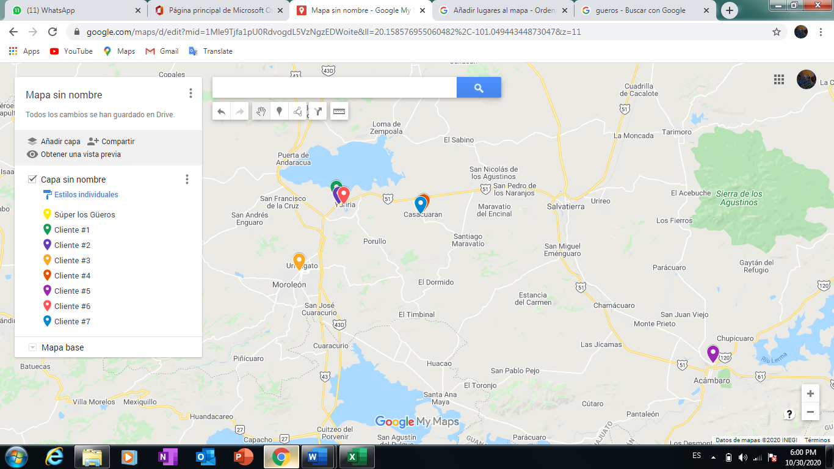
COORDENADAS EMPRESA-CLIENTES
 | 0 | 1 | 2 | 3 | 4 | 5 | 6 | 7
 | Bodega | Cliente 1 | Cliente 2 | Cliente 3 | Cliente 4 | Cliente 5 | Cliente 6 | Cliente 7
Y | 20.209705 | 20.217266 | 20.210591 | 20.140577 | 20.202663 | 20.043057 | 20.210387 | 20.200526
X | -101.137497 | -101.140493 | -101.137824 | -101.182996 | -101.042841 | -100.717335 | -101.132466 | -101.045998 | Total
DEM por kg | 0 | 181 | 290 | 320 | 550 | 500 | 520 | 250 | 2611
Cap. Camioneta por kg | 1000
Cant. de camionetas | 3

MATRIZ DE COSTOS
 | 0 | 1 | 2 | 3 | 4 | 5 | 6 | 7
0 | 0 | 0.0081329414728 | 0.00094441781008 | 0.082757714958 | 0.094917585831 | 0.45200405103 | 0.0050770153634 | 0.091958257063
1 | 0.0081329414728 | 0 | 0.0071888236868 | 0.087679574189 | 0.098737838304 | 0.45761497861 | 0.01057134665 | 0.095966309844
2 | 0.00094441781008 | 0.0071888236868 | 0 | 0.083321484504 | 0.095313291167 | 0.45263521767 | 0.0053618821322 | 0.092375962788
3 | 0.082757714958 | 0.087679574189 | 0.083321484504 | 0 | 0.15329088499 | 0.4757628793 | 0.086178402167 | 0.14954041128
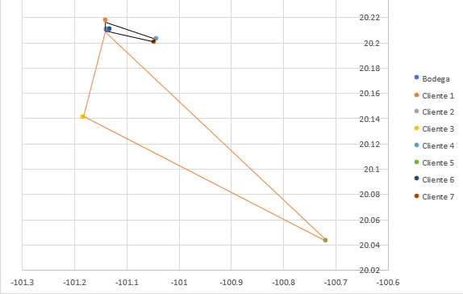
4 | 0.094917585831 | 0.098737838304 | 0.095313291167 | 0.15329088499 | 0 | 0.36253031773 | 0.089957216503 | 0.003812272026
5 | 0.45200405103 | 0.45761497861 | 0.45263521767 | 0.4757628793 | 0.36253031773 | 0 | 0.44758583094 | 0.3644390944
6 | 0.0050770153634 | 0.01057134665 | 0.0053618821322 | 0.086178402167 | 0.089957216503 | 0.44758583094 | 0 | 0.087028468589
7 | 0.091958257063 | 0.095966309844 | 0.092375962788 | 0.14954041128 | 0.003812272026 | 0.3644390944 | 0.087028468589 | 0

 | MATRIZ DEL AHORRO
 | 0 | 1 | 2 | 3 | 4 | 5 | 6 | 7
 |  |  | 0.0018885355961 | 0.0032110822412 | 0.0043126889996 | 0.0025220138968 | 0.0026386101859 | 0.0041248886918
 |  |  |  | 0.00038064826336 | 0.00054871247461 | 0.00031325116858 | 0.00065955104123 | 0.00052671208479
 |  |  |  |  | 0.024384415799 | 0.058998886687 | 0.0016563281543 | 0.025175560743
 |  |  |  |  |  | 0.18439131913 | 0.010037384691 | 0.18306357087
 |  |  |  |  |  |  | 0.0094952354508 | 0.17952321369
 |  |  |  |  |  |  |  | 0.010006803837

IDENTIFICACIÓN DE LAS RUTAS

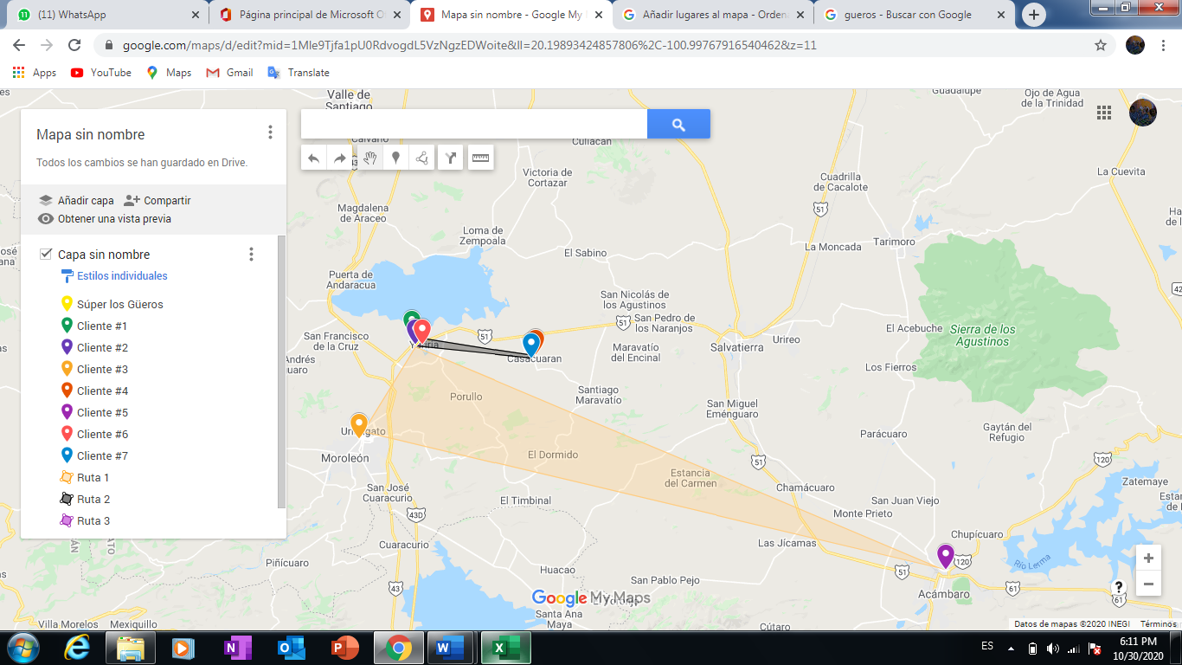
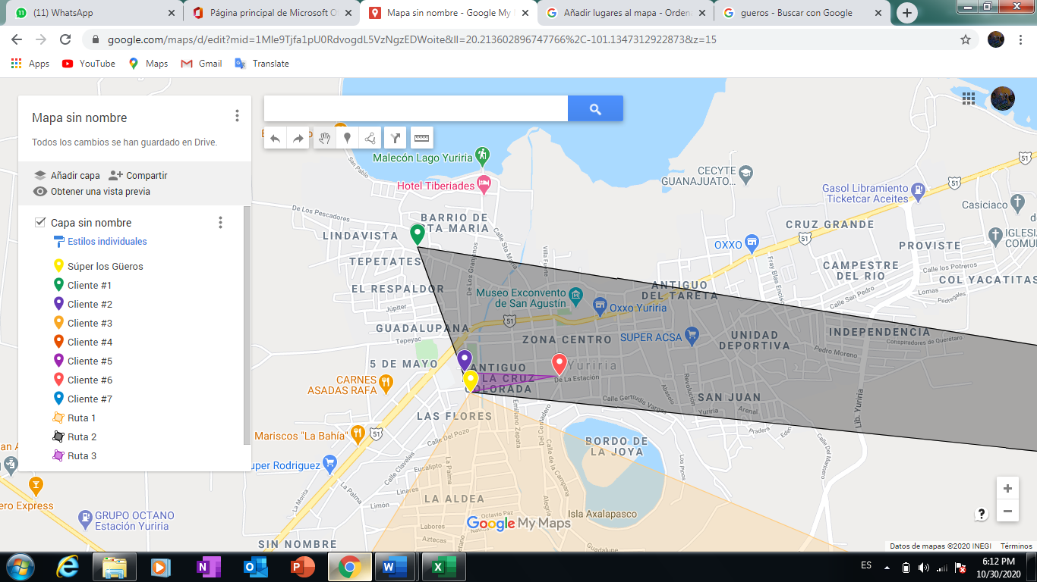
Ahorro | Ruta Posible | Ruta 1 | Ruta 2 | Conexión | DEM 1 | DEM 2 | DEM C | DEM 1+2 | DEM 1+2+C | CAP | Red posible | Restricción |  |  |  | GEOLOCALIZACIÓN DE LAS RUTAS
0.18439131913 | 4 y 5 | 4 | 5 |  | 550 | 500 |  | 1050 | 1050 | 1000 | 0,4 y 5 | NO
0.18306357087 | 4 y 7 | 4 | 7 |  | 550 | 250 |  | 800 | 800 | 1000 | 0,4 y 7 |  | RUTAS |  | DISTANCIAS
0.17952321369 | 5 y 7 | 5 | 7 | 4 | 500 | 250 | 550 | 750 | 1300 | 1000 | 0,5,7 y 4 | NO | 1 | 0,3 y 5 | 0.058998886687
0.058998886687 | 3 y 5 | 3 | 5 |  | 320 | 500 |  | 820 | 820 | 1000 | 0,3 y 5 | SI | 2 | 0,1,4 y 7 | 0.18718845956
0.025175560743 | 3 y 7 | 3 | 7 | 5 | 320 | 250 | 500 | 570 | 1070 | 1000 | 0,3,7 y 5 | NO | 3 | 0,2 y 6 | 0.00065955104123
0.024384415799 | 3 y 4 | 3 | 4 | 7 | 320 | 550 | 250 | 870 | 1120 | 1000 | 0,3,4 y 7 | NO
0.010037384691 | 4 y 6 | 4 | 6 | 7 | 550 | 520 | 250 | 1070 | 1320 | 1000 | 0,6,7 y 4 | NO
0.010006803837 | 6 y 7 | 6 | 7 | 4 | 520 | 250 | 550 | 770 | 1320 | 1000 | 0,6,7 y 4 | NO
0.0094952354508 | 5 y 6 | 5 | 6 | 3 | 500 | 520 | 320 | 1020 | 1340 | 1000 | 0,5,6 y 3 | NO
0.0043126889996 | 1 y 4 | 1 | 4 | 7 | 181 | 550 | 250 | 731 | 981 | 1000 | 0,1,4 y 7 | SI
0.0041248886918 | 1 y 7 | 1 | 7 | 4 | 181 | 250 | 550 | 431 | 981 | 1000 | 0,1,7 y 4
0.0032110822412 | 1 y 3 | 1 | 3 | 5 | 181 | 320 | 500 | 501 | 1001 | 1000 | 0,1,5 y 3 | NO
0.0026386101859 | 1 y 6 | 1 | 6 | 7 y 4 | 181 | 520 | 800 | 701 | 1501 | 1000 | 0,1,6,7 y 4 | NO
0.0025220138968 | 1 y 5 | 1 | 5 | 7 y 4 | 181 | 500 | 800 | 681 | 1481 | 1000 | 0,1,5,7 y 4 | NO
0.0018885355961 | 1 y 2 | 1 | 2 | 7 y 4 | 181 | 290 | 800 | 471 | 1271 | 1000 | 0,1,2,7 y 4 | NO
0.0016563281543 | 3 y 6 | 3 | 6 | 5 | 320 | 520 | 500 | 840 | 1340 | 1000 | 0,3,6 y 5 | NO
0.00065955104123 | 2 y 6 | 2 | 6 |  | 290 | 520 |  | 810 | 810 | 1000 | 0,2 y 6 | SI
0.00054871247461 | 2 y 4 | 2 | 4 | 6 | 290 | 550 | 520 | 840 | 1360 | 1000 | 0,2,4 y 6 | NO |  |  |  | RESULTADOS Y ANÁLISIS
Después de realizar los cálculos correspondientes para la obtención de las mejores rutas de distribución para la empresa de estudio, se obtuvo que la primera ruta conveniente para la empresa parte de la bodega es decir del establecimiento y continua con los clientes 3 y 5, la capacidad de esta ruta es de 820 correspondiente a un 82% de la capacidad de carga del vehículo, la segunda ruta conveniente parte del establecimiento y se dirige posteriormente con los clientes 7 y 4, en esta ruta la capacidad es 981 kilogramos es decir esta capacidad cubre un 98.1% de la capacidad de carga del vehículo, en la tercera ruta se parte de la bodega y se dirige con el cliente 2 y posteriormente con el cliente 6, la capacidad de esta ruta es de 810 kilogramos correspondiente a un 81% de la capacidad del vehículo.
Con esta rutas el negocio puede ahorrar en costos de distribución tanto en recursos como en tiempo convirtiéndolo así en un negocio bien establecido y uno de los pocos negocios con una ventaja competitiva lo que garantiza que su trabajo se haga de una manera eficiente.
0.00052671208479 | 2 y 7 | 2 | 7 | 6 | 290 | 250 | 520 | 540 | 1060 | 1000 | 0,2,7 y 6 | NO
0.00038064826336 | 2 y 3 | 2 | 3 | 6 | 290 | 320 | 520 | 610 | 1130 | 1000 | 0,2,3 y 6 | NO
0.00031325116858 | 2 y 5 | 2 | 5 | 6 | 290 | 500 | 520 | 790 | 1310 | 1000 | 0,2,5 y 6 | NO

